Все ОКЭС СПб
 | object_name | website | is_small_wheels | is_big_wheels | build_year | material_type | current_score | s_index_current | current_score_fact | future_score_2029 | s_index_2029 | condition_fact | area_sqm | hierarchy_level | access_mode | shelter_type | manufacturer | has_pump | Y | X | address | link_yandexmap
1 | Скейт-парк в Осиновой Роще | - | 1 | 0 | 2024 | Каркас | 3 | 60.00% | 8 | 3.2 | 3.20 | Хорошее | 150 | Местного значения | Публичный | Под открытым небом | FK-ramps | - | 60.105120 | 30.261821 | исторический район Осиновая Роща, посёлок Парголово, Санкт-Петербург | https://yandex.ru/maps/-/CPQr5PZV
2 | Скейт-парк в Колпино | - | 1 | 0 | 2025 | Каркас | 4 | 80.00% | 8 | 3.2 | 3.20 | Хорошее | 270 | Местного значения | Публичный | Под открытым небом | FK-ramps | - | 59.752161 | 30.575237 | Колпино, Санкт-Петербург | https://yandex.ru/maps/-/CPQrRN2n
3 | Скейт-парк в Парголово | https://fk-ramps.ru/projects/skejt-park-v-pargolovo-peterburg | 1 | 0 | 2019 | Каркас | 0 | 0.00% | 0 | 0 | 0.00 | Аварийное | 300 | Местного значения | Публичный | Под открытым небом | FK-ramps | - | 60.074136 | 30.231642 | территория Пригородный, посёлок Парголово, Санкт-Петербург | https://yandex.ru/maps/-/CPQrF2Zr
4 | Двойная рампа на пр. Косыгина | https://fk-ramps.ru/projects/dvojnaya-rampa-na-pr-kosygina-spb | 1 | 1 | 2021 | Каркас | 0 | 0.00% | 5 | 2 | 2.00 | Удовлетворительное | 300 | Местного значения | Публичный | Под открытым небом | FK-ramps | - | 59.941518 | 30.451432 | муниципальный округ Пороховые, Красногвардейский район, Санкт-Петербург | https://yandex.ru/maps/-/CPQrFFPF
5 | Скейт-парк в ЖК Северная Долина | - | 1 | 0 | 2024 | Каркас | 3 | 60.00% | 8 | 3.2 | 3.20 | Хорошее | 300 | Местного значения | Публичный | Под открытым небом | - | Каркасный | 60.085005 | 30.347190 | жилой комплекс Северная Долина, посёлок Парголово, Санкт-Петербург | https://yandex.ru/maps/-/CPQr5CmP
10 | Скейт-плаза на Граничной улице | - | 1 | 0 | 2019 | Бетон | 6.5 | 65.00% | 1 | 0.85 | 0.85 | Аварийное | 400 | Местного значения | Публичный | Под открытым небом | - | - | 60.005304 | 30.134711 | Граничная улица, Санкт-Петербург | https://yandex.ru/maps/-/CPQrUB0o
6 | Скейт-парк в Кронштадте | https://fk-ramps.ru/projects/skejt-park-v-kronshtadte | 1 | 0 | 2019 | Каркас | 0 | 0.00% | 0 | 0 | 0.00 | Аварийное | 400 | Местного значения | Публичный | Под открытым небом | - | - | 60.006382 | 29.733716 | остров Котлин, Кронштадт, Санкт-Петербург | https://yandex.ru/maps/-/CPQrJFmC
7 | Скейт-парк в Петергофе возле 542-й школы | https://fk-ramps.ru/projects/skejt-park-v-petergofe | 1 | 1 | 2020 | Каркас | 0 | 0.00% | 0 | 0 | 0.00 | Аварийное | 400 | Местного значения | Публичный | Под открытым небом | FK-ramps | - | 59.876167 | 29.927299 | Петергоф, Санкт-Петербург | https://yandex.ru/maps/-/CPQrRU~A
8 | Скейт-парк в ЖК Чистое Небо | - | 1 | 0 | 2023 | Каркас | 2 | 40.00% | 1 | 0.4 | 0.40 | Аварийное | 400 | Местного значения | Публичный | Под открытым небом | - | - | 60.040377 | 30.227714 | жилой комплекс Чистое Небо, муниципальный округ Коломяги, Приморский район, Санкт-Петербург | https://yandex.ru/maps/-/CPQrBZ42
9 | Скейт-парк в ЖК ЦДС Московский | - | 1 | 0 | 2023 | Каркас | 2 | 40.00% | 2 | 0.8 | 0.80 | Неизвестно | 400 | Местного значения | Публичный | Под открытым небом | - | - | 59.813996 | 30.345474 | Пулковское шоссе, 42к9 | https://yandex.ru/maps/-/CPQjvIjB
11 | Скейт-парк в Павловске | https://fk-ramps.ru/projects/karkasnyj-skejt-park-v-pavlovske | 1 | 0 | 2024 | Каркас | 3 | 60.00% | 8 | 3.2 | 3.20 | Хорошее | 400 | Местного значения | Публичный | Под открытым небом | FK-ramps | - | 59.684638 | 30.444319 | улица Просвещения, Павловск, Пушкинский район, Санкт-Петербург | https://yandex.ru/maps/-/CPQrBH1R
12 | Скейт-парк в Левашово | https://fk-ramps.ru/projects/derevyannyj-skejtpark-v-levashovo-peterburg | 1 | 1 | 2019 | Каркас | 0 | 0.00% | 5 | 2 | 2.00 | Удовлетворительное | 450 | Местного значения | Публичный | Под открытым небом | FK-ramps | - | 60.107416 | 30.185344 | посёлок Левашово, Санкт-Петербург | https://yandex.ru/maps/-/CPQrF8I9
13 | Скейт-парк в Зеленогорском парке культуры и отдыха | https://fk-ramps.ru/projects/karkasnyj-skejt-park-v-zelenogorske | 1 | 1 | 2024 | Каркас | 3 | 60.00% | 8 | 3.2 | 3.20 | Хорошее | 500 | Районного значения | Публичный | Под открытым небом | FK-ramps | - | 60.191489 | 29.697314 | Зеленогорский парк культуры и отдыха, Зеленогорск, Санкт-Петербург | https://yandex.ru/maps/-/CPQruQ9m
14 | Памп-трек в Александровской | https://fk-ramps.ru/projects/asfaltovyj-pamp-trek-v-aleksandrovskoj | 1 | 1 | 2024 | Бетон | 9 | 90.00% | 9 | 7.65 | 7.65 | Хорошее | 510 | Районного значения | Публичный | Под открытым небом | FK-ramps | - | 59.733833 | 30.323658 | Санкт-Петербург, Пушкинский район, посёлок Александровская | https://yandex.ru/maps/-/CPQn4Tl7
15 | Бетонный скейт-парк на ул. Сизова | https://fk-ramps.ru/projects/betonnyj-skejt-park-na-ul-sizova-spb | 1 | 0 | 2022 | Бетон | 8 | 80.00% | 8 | 6.8 | 6.80 | Хорошее | 540 | Районного значения | Публичный | Под открытым небом | - | - | 60.003965 | 30.272545 | проспект Сизова, Санкт-Петербург | https://yandex.ru/maps/-/CPQrEMLx
16 | Скейт-парк на Планерной улице | https://fk-ramps.ru/projects/skate-park-na-planernoj-spb | 1 | 0 | 2017 | Каркас | 0 | 0.00% | 5 | 2 | 2.00 | Удовлетворительное | 550 | Районного значения | Публичный | Под открытым небом | FK-ramps | - | 60.014674 | 30.233809 | территория Озеро Долгое, Санкт-Петербург | https://yandex.ru/maps/-/CPQrJLlX
19 | Бетонный скейт-парк DC Plaza на ул. Введенская, д.9 | https://fk-ramps.ru/projects/sankt-peterburg-betonnyy-skeyt-park | 1 | 0 | 2015 | Бетон | 4.5 | 45.00% | 1 | 0.85 | 0.85 | Аварийное | 600 | Районного значения | Публичный | Под открытым небом | FK-ramps | - | 59.956103 | 30.303042 | Введенская улица, 11, Санкт-Петербург, 197198 | https://yandex.ru/maps/-/CPQrUVkG
22 | Бетонный скейт-парк в Стрельне | https://fk-ramps.ru/projects/betonnyj-skejtpark-v-strelne-spb | 1 | 0 | 2023 | Бетон | 8.5 | 85.00% | 8.5 | 7.225 | 7.23 | Хорошее | 600 | Районного значения | Публичный | Под открытым небом | FK-ramps | - | 59.854509 | 30.007471 | посёлок Стрельна, Петродворцовый район, Санкт-Петербург | https://yandex.ru/maps/-/CPQn72ZB
21 | Скейт-парк на Политрука Пасечника | - | 1 | 0 | 2016 | Железо | 0 | 0.00% | 5 | 3.5 | 3.50 | Удовлетворительное | 600 | Районного значения | Публичный | Под открытым небом | - | - | 59.779843 | 30.105942 | улица Политрука Пасечника, Санкт-Петербург | https://yandex.ru/maps/-/CPQnM64F
17 | Скейт-парк в Ломоносове возле СОШ №417 | https://fk-ramps.ru/projects/skejt-park-v-lomonosove | 1 | 1 | 2020 | Каркас | 0 | 0.00% | 0 | 0 | 0.00 | Аварийное | 600 | Районного значения | Публичный | Под открытым небом | FK-ramps | - | 59.901712 | 29.814964 | улица Жоры Антоненко, 1, Ломоносов, Санкт-Петербург, 198411 | https://yandex.ru/maps/-/CPQVIBpP
18 | Скейт-парк в Петро-Славянке | https://fk-ramps.ru/projects/skejtpark-v-petro-slavyanke-spb | 1 | 1 | 2022 | Каркас | 1 | 20.00% | 1 | 0.4 | 0.40 | Неизвестно | 600 | Районного значения | Публичный | Под открытым небом | FK-ramps | - | 59.800764 | 30.516606 | посёлок Петро-Славянка, Колпинский район, Санкт-Петербург | https://yandex.ru/maps/-/CPQrFMMB
20 | Скейт-парк возле Газпром Арены | https://fk-ramps.ru/projects/skejt-park-vozle-gazprom-areny | 1 | 1 | 2022 | Каркас | 1 | 20.00% | 8 | 3.2 | 3.20 | Хорошее | 600 | Районного значения | Публичный | Частично крытый | FK-ramps | - | 59.969695 | 30.222689 | Южная дорога, Санкт-Петербург | https://yandex.ru/maps/-/CPQrVR10
25 | Бетонный скейт-парк возле ФОК Ветеранов | https://fk-ramps.ru/projects/betonnyj-skejtpark-pr-veteranov-58 | 1 | 1 | 2021 | Бетон | 7.5 | 75.00% | 8 | 6.8 | 6.80 | Хорошее | 650 | Районного значения | Публичный | Под открытым небом | FK-ramps | - | 59.837849 | 30.233771 | муниципальный округ Ульянка, Кировский район, Санкт-Петербург | https://yandex.ru/maps/-/CPQrMPIb
26 | Бетонный скейт-парк в парке Боевого Братства | https://fk-ramps.ru/projects/betonnyj-skejtpark-ul-dzhona-rida-8a | 1 | 0 | 2021 | Бетон | 7.5 | 75.00% | 8 | 6.8 | 6.80 | Хорошее | 650 | Районного значения | Публичный | Под открытым небом | FK-ramps | - | 59.919671 | 30.452041 | муниципальный округ Правобережный, Невский район, Санкт-Петербург | https://yandex.ru/maps/-/CPQrQQZj
23 | Скейт-парк в парке Остров фортов | https://fk-ramps.ru/projects/skejtpark-ostrov-fortov-kronshtadt | 1 | 1 | 2021 | Каркас | 0 | 0.00% | 0 | 0 | 0.00 | Аварийное | 650 | Районного значения | Публичный | Под открытым небом | FK-ramps | - | 59.994285 | 29.748366 | Музейно-исторический парк Остров фортов, Кронштадт, Санкт-Петербург | https://yandex.ru/maps/-/CPUNJA5g
24 | Скейт-парк в Петергофе | https://fk-ramps.ru/projects/karkasnyj-skejt-park-na-ul-razvodnoj-v-petergofe | 1 | 1 | 2023 | Каркас | 2 | 40.00% | 5 | 2 | 2.00 | Удовлетворительное | 650 | Районного значения | Публичный | Под открытым небом | FK-ramps | - | 59.875129 | 29.894677 | Петергоф, Санкт-Петербург | https://yandex.ru/maps/-/CPQry0me
27 | Бетонный скейт-парк в Красном Селе | https://fk-ramps.ru/projects/betonnyj-skejtpark-v-krasnom-sele-ul-spirina-10a | 1 | 0 | 2021 | Бетон | 7.5 | 75.00% | 8 | 6.8 | 6.80 | Хорошее | 700 | Районного значения | Публичный | Под открытым небом | FK-ramps | - | 59.742556 | 30.087573 | Красное Село, Санкт-Петербург | https://yandex.ru/maps/-/CPQrQCot
28 | Бетонный скейт-парк на ул. Комунны 47 | https://fk-ramps.ru/projects/betonnyj-skejtpark-ul-kommuny-47 | 1 | 0 | 2021 | Бетон | 7.5 | 75.00% | 8 | 6.8 | 6.80 | Хорошее | 700 | Районного значения | Публичный | Под открытым небом | FK-ramps | - | 59.959628 | 30.492621 | территория Пороховые, Санкт-Петербург | https://yandex.ru/maps/-/CPQrQJzz
29 | Скейт-парк в Молодежном | https://fk-ramps.ru/projects/skejt-park-v-molodezhnom-spb | 1 | 1 | 2020 | Каркас | 0 | 0.00% | 0 | 0 | 0.00 | Неизвестно | 800 | Районного значения | Публичный | Под открытым небом | FK-ramps | - | 60.192814 | 29.510714 | посёлок Молодёжное, Курортный район, Санкт-Петербург | https://yandex.ru/maps/-/CPQryAmr
30 | Бетонный скейт-парк возле ФОК Антонова-Овсеенко | https://fk-ramps.ru/projects/betonnyj-skejtpark-ul-antonova-ovseenko-2a | 1 | 1 | 2021 | Бетон | 7.5 | 75.00% | 8 | 6.8 | 6.80 | Хорошее | 850 | Районного значения | Публичный | Под открытым небом | FK-ramps | - | 59.906804 | 30.455793 | муниципальный округ Невский, Невский район, Санкт-Петербург | https://yandex.ru/maps/-/CPQnv2pE
31 | Скейт-парк на пр. Стачек | https://fk-ramps.ru/projects/derevyannyj-skejt-park-na-pr-stachek-spb | 1 | 1 | 2022 | Каркас | 1 | 20.00% | 5 | 2 | 2.00 | Удовлетворительное | 900 | Районного значения | Публичный | Частично крытый | FK-ramps | Каркасный | 59.864934 | 30.261232 | Санкт-Петербург, Ново-Автовский путепровод | https://yandex.ru/maps/-/CPQV5RYM
32 | Скейт-парк на Елагином острове | - | 1 | 0 | 2024 | Каркас | 3 | 60.00% | 8 | 3.2 | 3.20 | Хорошее | 900 | Районного значения | Публичный | Под открытым небом | - | - | 59.980223 | 30.252850 | Елагин остров, Санкт-Петербург | https://yandex.ru/maps/-/CPQrND21
34 | Скейт-парк на СКА арене | https://fk-ramps.ru/projects/betonnyj-skejtpark-ska-arena | 1 | 1 | 2024 | Бетон | 9 | 90.00% | 9 | 7.65 | 7.65 | Хорошее | 1000 | Районного значения | Публичный | Под открытым небом | FK-ramps | - | 59.865376 | 30.346149 | муниципальный округ Гагаринское, Московский район, Санкт-Петербург | https://yandex.ru/maps/-/CPQnvCL4
33 | Скейт-парк в ЖК Юнтолово | - | 1 | 1 | 2024 | Комбинированный | 6.4 | 80.00% | 8 | 5.6 | 5.60 | Хорошее | 1000 | Районного значения | Публичный | Под открытым небом | FK-ramps | Асфальт | 60.031432 | 30.135399 | жилой комплекс Юнтолово, муниципальный округ Лахта-Ольгино, Приморский район, Санкт-Петербург | https://yandex.ru/maps/-/CPQrV80V
35 | Памп-трек на Оптиков | https://fk-ramps.ru/projects/pamp-trek-fk-ramps-na-ul-optikov-peterburg | 1 | 1 | 2023 | Бетон | 8.5 | 85.00% | 8.5 | 7.225 | 7.23 | Хорошее | 1400 | Городского значения | Публичный | Под открытым небом | FK-ramps | - | 59.998553 | 30.232877 | исторический район Северо-Приморская часть, Санкт-Петербург | https://yandex.ru/maps/-/CPQneP5X
36 | Бетонный скейт-парк в Нижне-Ивановском сквере | https://fk-ramps.ru/projects/betonnyj-skejt-park-na-ul-dobrovoltsev-spb | 1 | 1 | 2022 | Бетон | 8 | 80.00% | 8 | 6.8 | 6.80 | Хорошее | 1450 | Городского значения | Публичный | Под открытым небом | FK-ramps | - | 59.836081 | 30.164364 | Нижне-Ивановский сквер, Санкт-Петербург | https://yandex.ru/maps/-/CPQnzJ5n
37 | Бетонный скейт-парк в Новоохтинском парке | https://fk-ramps.ru/projects/betonnyj-skejt-park-v-murino | 1 | 0 | 2022 | Бетон | 8 | 80.00% | 8 | 6.8 | 6.80 | Хорошее | 1470 | Городского значения | Публичный | Под открытым небом | - | - | 60.038930 | 30.449608 | Новоохтинский парк, Санкт-Петербург | https://yandex.ru/maps/-/CPQrMC4r
38 | Экстрим-кластер в Пушкине | https://fk-ramps.ru/projects/skejt-park-i-pamp-trek-v-pushkine | 1 | 1 | 2022 | Бетон | 8 | 80.00% | 8 | 6.8 | 6.80 | Хорошее | 1485 | Городского значения | Публичный | Под открытым небом | FK-ramps | Асфальт | 59.735508 | 30.422185 | Пушкин, Санкт-Петербург | https://yandex.ru/maps/-/CPQrI-5b
39 | Бетонный скейт-парк на Передовиков | https://fk-ramps.ru/projects/betonnyj-skejt-park-na-peredovikov-spb | 1 | 1 | 2025 | Бетон | 9.5 | 95.00% | 9.5 | 8.075 | 8.08 | Хорошее | 1600 | Городского значения | Публичный | Под открытым небом | FK-ramps | - | 59.945093 | 30.457775 | исторический район Малиновка, Красногвардейский район, Санкт-Петербург | https://yandex.ru/maps/-/CPQnvYJn
40 | Скейт-парк на Школьной улице | https://fun-flip.ru/cases/shkolnaya | 1 | 1 | 2022 | Каркас | 1 | 20.00% | 1 | 0.4 | 0.40 | Аварийное | 1700 | Городского значения | Публичный | Под открытым небом | FunFlip | - | 59.992842 | 30.203635 | исторический район Северо-Приморская часть, Санкт-Петербург | https://yandex.ru/maps/-/CPQrNRZn
41 | Скейт-парк на Дунайском проспекте | https://fk-ramps.ru/projects/karkasnyj-skejt-park-na-pulkovskom-shosse | 1 | 1 | 2024 | Каркас | 3 | 60.00% | 8 | 3.2 | 3.20 | Хорошее | 1900 | Городского значения | Публичный | Частично крытый | FK-ramps | Каркасный | 59.830337 | 30.321190 | Дунайский проспект, Санкт-Петербург | https://yandex.ru/maps/-/CPQrRWZP
42 | Экстрим-кластер в Сестрорецке | https://fk-ramps.ru/projects/ekstrim-klaster-v-sestroretske-spb | 1 | 1 | 2024 | Комбинированный | 6.4 | 80.00% | 8 | 5.6 | 5.60 | Хорошее | 1913 | Городского значения | Публичный | Под открытым небом | FK-ramps | Асфальт | 60.106286 | 29.978908 | Сестрорецк, Санкт-Петербург | https://yandex.ru/maps/-/CPQrmNNx
43 | Экстрим-кластер в парке Авиаторов | https://fk-ramps.ru/projects/skejtpark-i-pamptrek-v-parke-aviatorov-spb | 1 | 1 | 2023 | Комбинированный | 5.6 | 70.00% | 8 | 5.6 | 5.60 | Хорошее | 1970 | Городского значения | Публичный | Под открытым небом | FK-ramps | Асфальт | 59.865998 | 30.297569 | парк Авиаторов, Санкт-Петербург | https://yandex.ru/maps/-/CPQVVRyl
44 | Скейт-парк под Поклонногорским путепроводом | https://fk-ramps.ru/projects/skejt-park-pod-poklonnogorskim-mostom-spb | 1 | 1 | 2023 | Каркас | 2 | 40.00% | 5 | 2 | 2.00 | Удовлетворительное | 2000 | Городского значения | Публичный | Частично крытый | FK-ramps | Каркасный | 60.025878 | 30.309852 | Поклонногорский путепровод, Санкт-Петербург | https://yandex.ru/maps/-/CPQrVIZ7
45 | Скейт-парк на набережной Макарова | https://fk-ramps.ru/projects/skejtpark-na-naberezhnoj-makarova-spb | 1 | 1 | 2022 | Комбинированный | 4.8 | 60.00% | 8 | 5.6 | 5.60 | Хорошее | 2100 | Городского значения | Публичный | Частично крытый | FK-ramps | - | 59.958800 | 30.235761 | набережная Макарова, Санкт-Петербург | https://yandex.ru/maps/-/CPQr4P5r
46 | Экстрим-кластер в Кронштадте | https://fk-ramps.ru/projects/ekstrim-klaster-v-kronshtadte | 1 | 1 | 2025 | Комбинированный | 7.2 | 90.00% | 8 | 5.6 | 5.60 | Хорошее | 2380 | Городского значения | Публичный | Под открытым небом | FK-ramps | Асфальт | 60.005847 | 29.761286 | остров Котлин, Кронштадт, Санкт-Петербург | https://yandex.ru/maps/-/CPQri2-f
47 | Экстрим-кластер в Горелово | https://fk-ramps.ru/projects/karkasnyj-skejt-park-v-gorelovo | 1 | 1 | 2024 | Каркас | 3 | 60.00% | 3 | 1.2 | 1.20 | Неизвестно | 2700 | Городского значения | Публичный | Под открытым небом | FK-ramps | Каркасный | 59.785992 | 30.152055 | исторический район Сосновка, Красносельский район, Санкт-Петербур | https://yandex.ru/maps/-/CPQruZZ4
48 | Экстрим-кластер СПОТПОДМОСТОМ | https://fk-ramps.ru/projects/sportivnyj-klaster-spotpodmostom-v-peterburge | 1 | 1 | 2020 | Бетон | 7 | 70.00% | 8 | 6.8 | 6.80 | Хорошее | 3000 | Городского значения | Публичный | Частично крытый | FK-ramps | Асфальт | 59.994618 | 30.300192 | Коломяжский путепровод, Санкт-Петербург | https://yandex.ru/maps/-/CPQr4Mld
49 | Экстрим-кластер под мостом Непокоренных | https://fk-ramps.ru/projects/ekstrim-klaster-pod-mostom-nepokorennyh | 1 | 1 | 2024 | Комбинированный | 6.4 | 80.00% | 8 | 5.6 | 5.60 | Хорошее | 3100 | Городского значения | Публичный | Частично крытый | FK-ramps | - | 59.991907 | 30.432120 | Ново-Шафировский путепровод, Санкт-Петербург | https://yandex.ru/maps/-/CPQraQ12
50 | Экстрим-кластер под мостом Бетанкура | https://fk-ramps.ru/projects/betonnyj-boul-i-pamptrek-pod-mostom-betankura | 1 | 1 | 2021 | Комбинированный | 4 | 50.00% | 8 | 5.6 | 5.60 | Хорошее | 3200 | Городского значения | Публичный | Частично крытый | FK-ramps | Асфальт | 59.958658 | 30.266853 | мост Бетанкура, Санкт-Петербург | https://yandex.ru/maps/-/CPQrm6oX
51 | Экстрим-кластер в Металлострое | https://fk-ramps.ru/projects/betonnyj-skejt-park-v-metallostroe | 1 | 1 | 2021 | Бетон | 7.5 | 75.00% | 8 | 6.8 | 6.80 | Хорошее | 3500 | Городского значения | Публичный | Под открытым небом | FK-ramps | Асфальт | 59.811887 | 30.555510 | посёлок Металлострой, Колпинский район, Санкт-Петербург | https://yandex.ru/maps/-/CPQrYV1A
52 | Экстрим-кластер в парке 300-летия | https://fk-ramps.ru/projects/park-300-letiya | 1 | 1 | 2023 | Комбинированный | 5.6 | 70.00% | 8 | 5.6 | 5.60 | Хорошее | 4000 | Городского значения | Публичный | Под открытым небом | FK-ramps | Асфальт | 59.982688 | 30.198243 | парк имени 300-летия Санкт-Петербурга, Санкт-Петербург | https://yandex.ru/maps/-/CPQreB95
53 | Экстрим-кластер в Колпино | https://fk-ramps.ru/projects/ekstrim-klaster-v-kolpino | 1 | 1 | 2024 | Комбинированный | 6.4 | 80.00% | 8 | 5.6 | 5.60 | Хорошее | 4000 | Городского значения | Публичный | Под открытым небом | FK-ramps | Асфальт | 59.739389 | 30.587369 | Колпино, Санкт-Петербург | https://yandex.ru/maps/-/CPQraC1X
54 | Экстрим-кластер в Харламовом сквере, Колпино | - | 1 | 1 | 2023 | Бетон | 8.5 | 85.00% | 5 | 4.25 | 4.25 | Удовлетворительное | 5000 | Городского значения | Публичный | Под открытым небом | - | Асфальт | 59.736964 | 30.626203 | Харламов сквер, Колпино, Санкт-Петербург | https://yandex.ru/maps/-/CPQrUPpP
55 | Экстрим-кластер под Дунайским путепроводом | https://fun-flip.ru/cases/dunaisky | 1 | 1 | 2024 | Комбинированный | 6.4 | 80.00% | 5 | 3.5 | 3.50 | Удовлетворительное | 6000 | Городского значения | Публичный | Частично крытый | FunFlip | Асфальт | 59.834019 | 30.376288 | Дунайский путепровод | https://yandex.ru/maps/-/CPQnq2JW

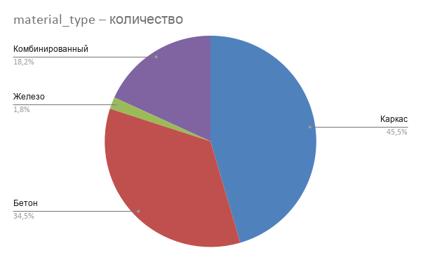
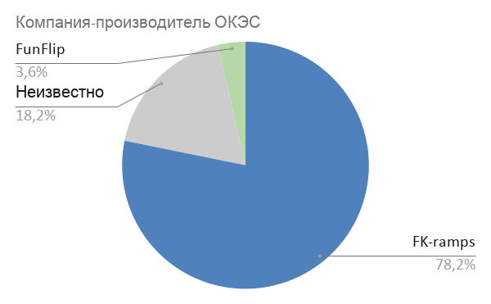
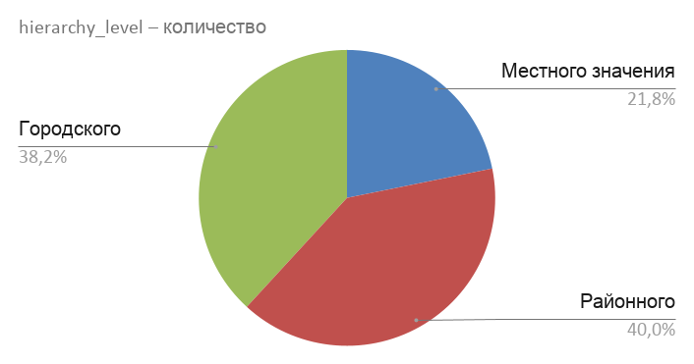
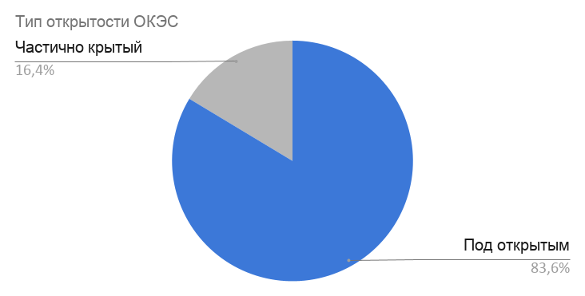

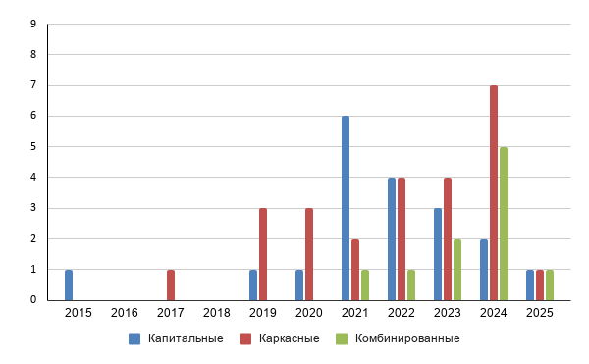

 |  |  |  | год постройки | бетон | каркас | комбинированный | железо | Линия тренда
 |  |  |  | 2015 | 1
 |  |  |  | 2016 |  |  |  | 1
 |  |  |  | 2017 |  | 1
 |  |  |  | 2018
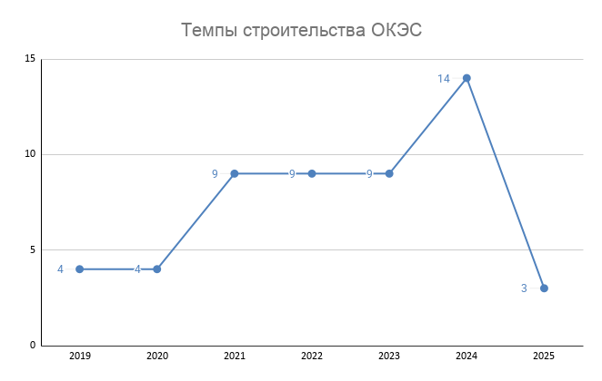
 |  |  |  | 2019 | 1 | 3 |  |  | 4
 |  |  |  | 2020 | 1 | 3 |  |  | 4
 |  |  |  | 2021 | 6 | 2 | 1 |  | 9
 |  |  |  | 2022 | 4 | 4 | 1 |  | 9
 |  |  |  | 2023 | 3 | 4 | 2 |  | 9
 |  |  |  | 2024 | 2 | 7 | 5 |  | 14
 |  |  |  | 2025 | 1 | 1 | 1 |  | 3

 |  |  |  | Период | Объектов
 |  |  |  | 2019 | 4
 |  |  |  | 2020 | 4
 |  |  |  | 2021 | 9
 |  |  |  | 2022 | 9
 |  |  |  | 2023 | 9
 |  |  |  | 2024 | 14
 |  |  |  | 2025 | 3

